必ずお読みください
《 入力方法について 》※必ずお読みください
①表の左端の競技番号を入力または選択（プルダウンで選ぶ）※競技番号は実施要項の競技一覧を参照してください
→実施日と競技名が自動入力されます
②選手名について：フリガナ部分を指定の条件（氏名の間はスペースを入れ全角入力）で入力すると、2021年～神奈川県協会主催競技会に出場された選手の氏名・日馬連会員番号（★部分）が自動入力されます
※上記に該当しない選手は必要事項を直接入力してください
※当時のエントリー表または成績表のデータを参照しています。必ず団体所有のリストと照合してください
※日馬連会員番号は、過去に公認競技に出場した選手のみ自動入力されます
③馬匹名について：日馬連登録番号を正しく入力すると、2021年～神奈川県協会主催競技会の公認競技に出場した馬匹は、馬名（★部分）が自動入力されます
※上記に該当しない馬匹は必要事項を直接入力してください
※馬匹名は直近出場時の馬名を採用しています。日馬連登録名を変更した場合は直接入力してください
④選手の出場区分を選択（プルダウン）してください
→エントリー料が自動計算されます
⑤出場順の要望などは備考欄に入力してください
→エントリー状況によってお受けできない場合がございますのでご了承ください
～困ったとき～
・自動入力部分（★部分）の数式を誤って消してしまった場合は、上下のセル、または空白セルをコピーしてください。難しい場合は新たに別の行に入力してください
※下記の図を参照

【 見 本 】
競技・選手情報(青色部分を最初に入力) |  |  |  |  |  | 馬匹情報(青色部分を最初に入力) |  |  |  | 団体名から自動入力 | 自動計算 | 備考欄
↓直接入力可 | 競技番号を選択すると自動入力 |  | ★ | ★ | 入力する | ★ | 入力する（公認） | 入力する | ↓選ぶ
競技番号 | 実施日 | 競 技 名 | 氏 名 | 日馬連会員番号 | フリガナ | 馬 名 | 日馬連登録番号 | フリガナ | 区分 | 所 属 | エントリー料
26 | 3/16(土) | セント公認 | 神奈川 太郎 | 12345 | カナガワ タロウ | カナガワプレミアムⅡ | 67890 | カナガワプレミアムセカンド | A（県会員） | 神奈川Ａ乗馬クラブ | 10,000
競技番号を選択（プルダウン）または直接入力
氏名の間はスペース（全角）を入れ、全角で入力してください
公認競技出場馬のみ。全角・半角の指定はありません
漢字・英数字のある馬名は入力してください
出場区分を選択（プルダウン）してください

申込書式
①必要事項を入力
 | かながわ馬場馬術大会2024 PartⅠ 申込書式 |  |  |  |  |  |  |  | 別シートの金額確認書でもご確認いただけます
 | 団体名： |  |  |  |  |  |  |  | 金 額 内 訳
 | 住所： |  |  |  |  |  |  |  | エントリー料合計(自動集計) |  | 0
 | TEL： |  |  |  |  |  |  |  | 馬登録 |  | 0
 | FAX： |  |  |  |  |  |  |  |  | ↑入厩頭数を入力
 | Email： |  |  |  |  |  |  |  | 納入合計 |  | 0
 | 申し込み担当者名： |  |  |  | ※申込内容についてお問い合わせできる方
③氏名の間はスペースを入れ、全角で入力してください
 | 臨場担当者名：
 | 期間中連絡先： |  |  |  | ※携帯電話

 | 【 見 本 】
 | 競技・選手情報(青色部分を最初に入力) |  |  |  |  |  | 馬匹情報(青色部分を最初に入力) |  |  |  | 団体名から自動入力 | 自動計算 | 備考欄
 | ↓直接入力可 | 競技番号を選択すると自動入力 |  | フリガナから自動入力 |  | 入力する | 登録番号から自動入力 | 入力する（公認） | 入力する | ↓選ぶ
 | 競技番号 | 実施日 | 競 技 名 | 氏 名 | 日馬連会員番号 | フリガナ | 馬 名 | 日馬連登録番号 | フリガナ | 区分 | 所 属 | エントリー料
 | 1 | 7/20(土) | セント公認 | 神奈川 太郎 | 12345 | カナガワ タロウ | カナガワプレミアムⅡ | 67890 | カナガワプレミアムセカンド | A（県会員） | 神奈川Ａ乗馬クラブ | 10,000
②競技番号を選択（プルダウン）または直接入力
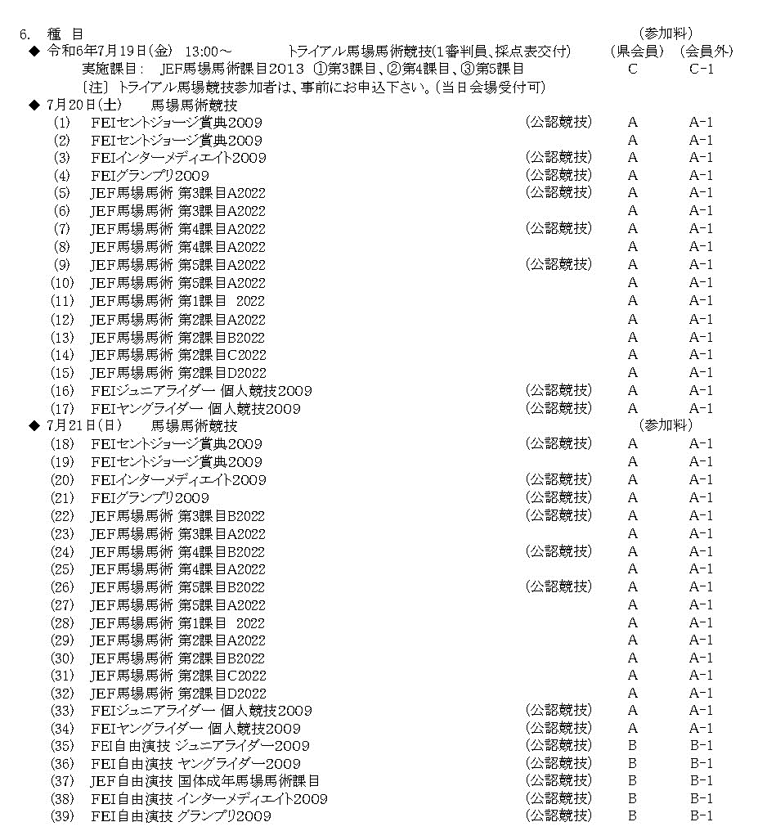
 | 競技・選手情報(青色部分を最初に入力) |  |  |  |  |  | 馬匹情報(青色部分を最初に入力) |  |  |  | 団体名から自動入力 | 自動計算 | 備考欄
 | ↓直接入力可 | 競技番号を選択すると自動入力 |  | ★ | ★ | 入力する（全角） | ★ | 入力する（公認） | 入力する | ↓選ぶ
 | 競技番号 | 実施日 | 競 技 名 | 氏 名 | 日馬連会員番号 | フリガナ | 馬 名 | 日馬連登録番号 | フリガナ | 区分 | 所 属 | エントリー料
1 |  |  |  |  |  |  |  |  |  |  | 0
2 |  |  |  |  |  |  |  |  |  |  | 0
3 |  |  |  |  |  |  |  |  |  |  | 0
4 |  |  |  |  |  |  |  |  |  |  | 0
5 |  |  |  |  |  |  |  |  |  |  | 0
6 |  |  |  |  |  |  |  |  |  |  | 0
7 |  |  |  |  |  |  |  |  |  |  | 0
8 |  |  |  |  |  |  |  |  |  |  | 0
9 |  |  |  |  |  |  |  |  |  |  | 0
10 |  |  |  |  |  |  |  |  |  |  | 0
11 |  |  |  |  |  |  |  |  |  |  | 0
12 |  |  |  |  |  |  |  |  |  |  | 0
13 |  |  |  |  |  |  |  |  |  |  | 0
14 |  |  |  |  |  |  |  |  |  |  | 0
15 |  |  |  |  |  |  |  |  |  |  | 0
16 |  |  |  |  |  |  |  |  |  |  | 0
17 |  |  |  |  |  |  |  |  |  |  | 0
18 |  |  |  |  |  |  |  |  |  |  | 0
19 |  |  |  |  |  |  |  |  |  |  | 0
20 |  |  |  |  |  |  |  |  |  |  | 0
21 |  |  |  |  |  |  |  |  |  |  | 0
22 |  |  |  |  |  |  |  |  |  |  | 0
23 |  |  |  |  |  |  |  |  |  |  | 0
24 |  |  |  |  |  |  |  |  |  |  | 0
25 |  |  |  |  |  |  |  |  |  |  | 0
26 |  |  |  |  |  |  |  |  |  |  | 0
27 |  |  |  |  |  |  |  |  |  |  | 0
28 |  |  |  |  |  |  |  |  |  |  | 0
29 |  |  |  |  |  |  |  |  |  |  | 0
30 |  |  |  |  |  |  |  |  |  |  | 0
31 |  |  |  |  |  |  |  |  |  |  | 0
32 |  |  |  |  |  |  |  |  |  |  | 0
33 |  |  |  |  |  |  |  |  |  |  | 0
34 |  |  |  |  |  |  |  |  |  |  | 0
35 |  |  |  |  |  |  |  |  |  |  | 0
36 |  |  |  |  |  |  |  |  |  |  | 0
37 |  |  |  |  |  |  |  |  |  |  | 0
38 |  |  |  |  |  |  |  |  |  |  | 0
39 |  |  |  |  |  |  |  |  |  |  | 0
40 |  |  |  |  |  |  |  |  |  |  | 0
 |  |  |  |  |  |  |  |  |  |  |  | 0 | 0

